상품제안서
룩 OTG USB메모리 (인쇄무료) | 상품코드: F11690

 |  | 02-412-0044 | www.easy1.co.kr
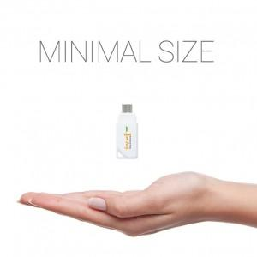 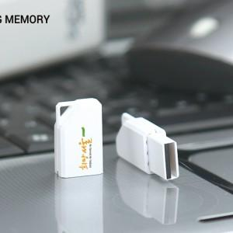 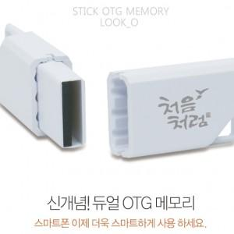

【상세/제작정보】 | ※ 제품특성상 단가 변동이 매우 유동적인 상품으로 주문전 꼭 확인 요청드립니다.

【인쇄/포장옵션】 | 레이저, 풀칼라 / 포장지포장

【공급단가】 | 수량
*VAT별도 | 8G
 | 16G
 | 32G
 | 64G

【상품 URL】 | https://dev.easy1.co.kr:443/src/goods_detail.php?gdno=11690

